Tabelle1
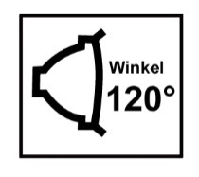
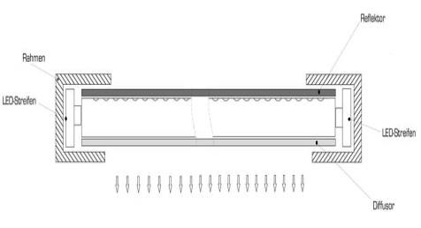
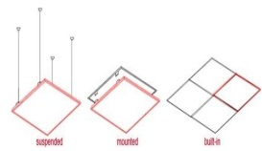
Berechnung der benötigten LED Panele pro Raum.

Tragen Sie hier die Abmessungen des Raumes ein.

Länge | Breite | Höhe |  | m² | m³ | Liter
10.0 m | 5.0 m | 2.0 m |  | 50.0 m² | 100.0 m³ | 100,000 L
 |  |  |  | Fläche | Raumluft | Raumluft
Besonders belasteter Raum ? Z.B. Raucherraum, Arzt Wartezimmer o.ä. ?

Bitte Beleuchtungszeit pro Tag angeben:
17.0 h

Folgende Lampenmenge wird für den eingestellten Raum benötigt.
In Abgängigkeit der Beleuchtungszeit.

Name /Größe |  | min. Menge | Luftreinigung | Gesamt | Verbrauch kWh | Gesamt
 |  | benötigt | in Liter | Leistung | pro Tag | Lichtleistung
HGL-3030-4K |  | 3 Stück | 121,105 L | 69 W | 1.173 kWh | 5,700 Lm
295 x 295 mm
HGL-6060-4K |  | 2 Stück | 190,400 L | 90 W | 1.530 kWh | 7,200 Lm
595 x 595 / 615 x 615 mm
HGL-12030 4K |  | 1 Stück | 110,311 L | 60 W | 1.020 kWh | 4,600 Lm
1195 x 295 mm
HGL 12060-4K |  | 1 Stück | 163,200 L | 70 W | 1.190 kWh | 5,400 Lm
1195 x 595 mm
Höchste Katalyse Wirkung = grün hinterlegt
Höchste Lichtleistung = gelb hinterlegt
Geringster Verbrauch auf Zeit = blau hinterlegt
Bauhöhen aller Produkte : 10mm ohne LED Treiber , 30mm mit Treiber.
Neueste LED EdgeLit Technologie.

 |  |  |  | Aufbau, Einbau und Abhängung möglich.

